Anexo 1
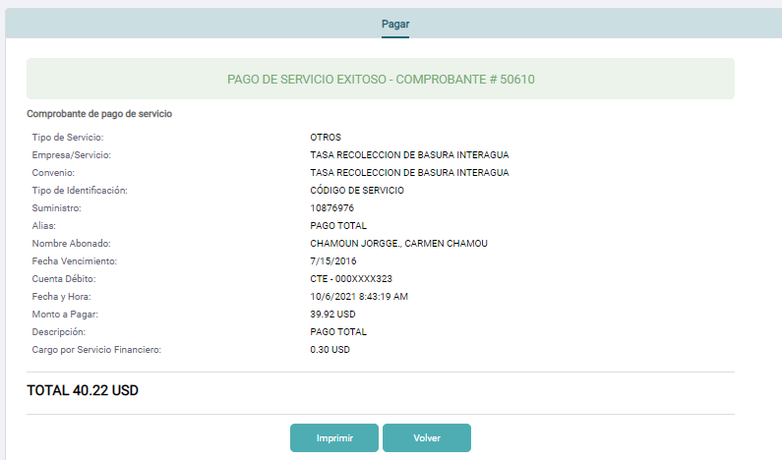
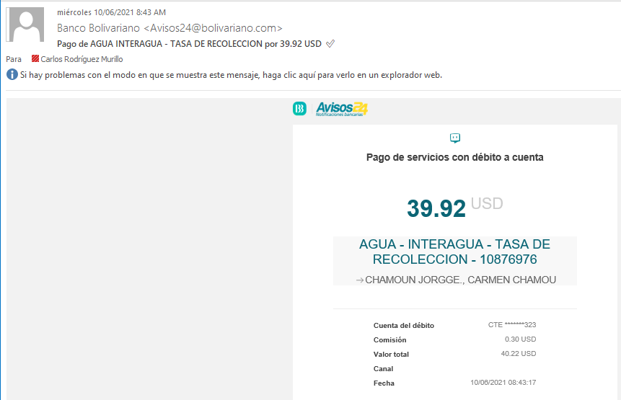
Consulta y pago del suministro (sin matriculación)
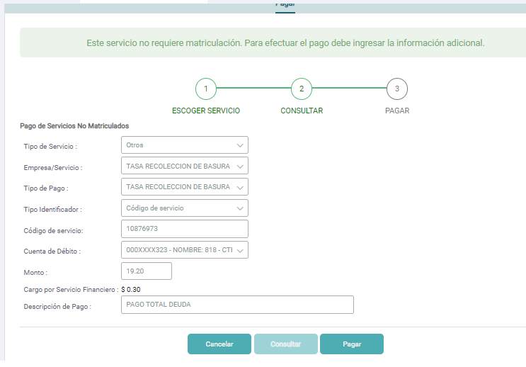
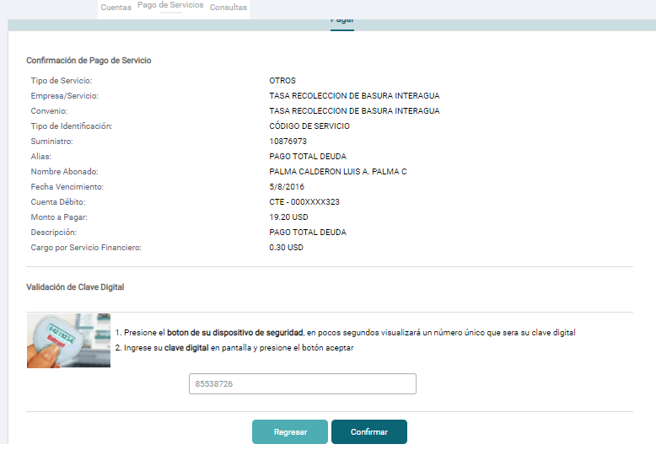


 | Se puede imprimir el comprobante de pago: |  | Se consulta nuevamente el suministro y ya no posee deuda:
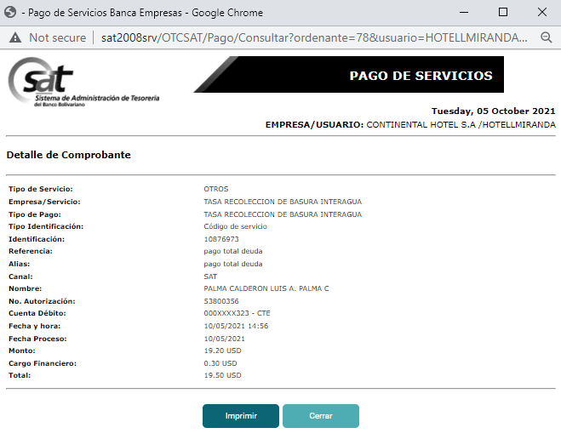
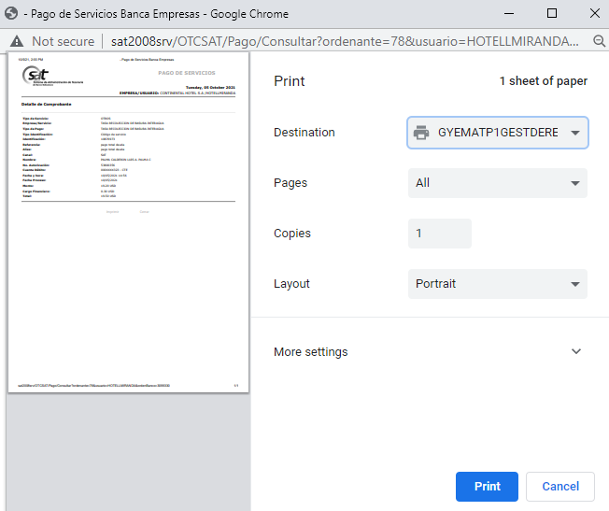
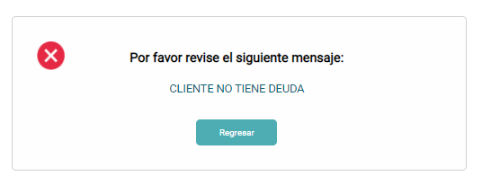

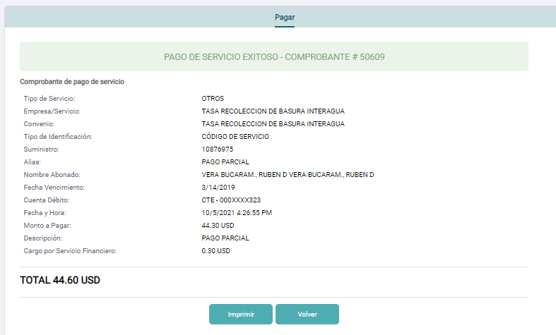
Consulta y pago parcial del suministro (sin matriculación)
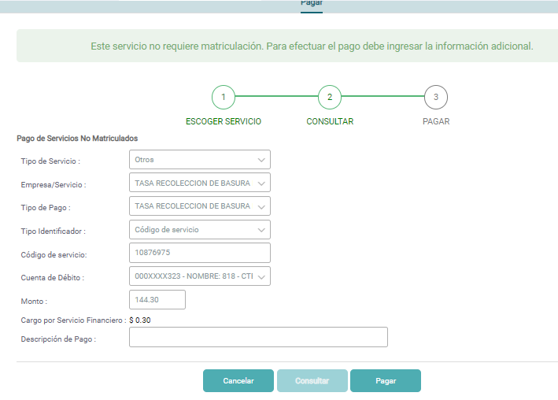
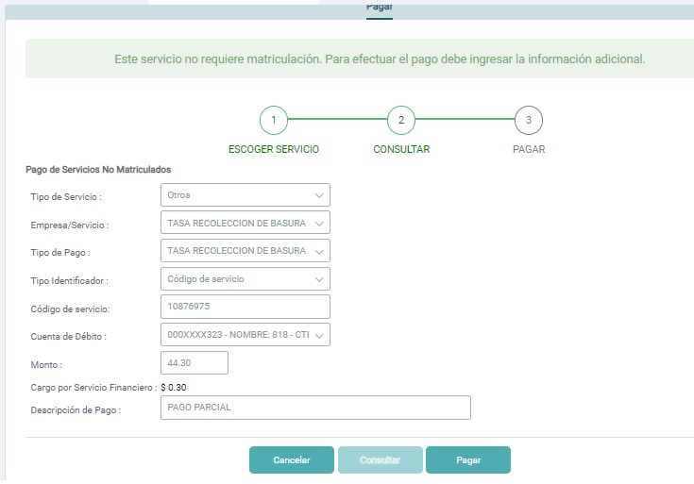
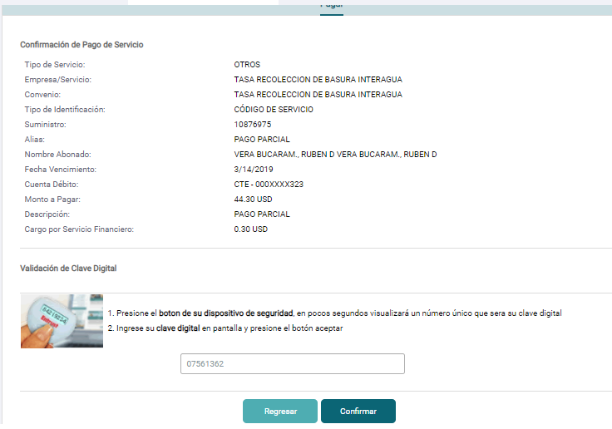

 | Se puede imprimir el comprobante de pago: | Se consulta nuevamente el suministro el cual muestra saldo después del pago:
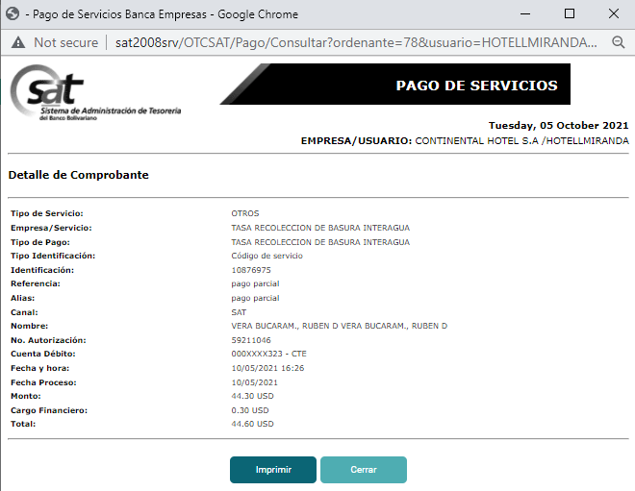
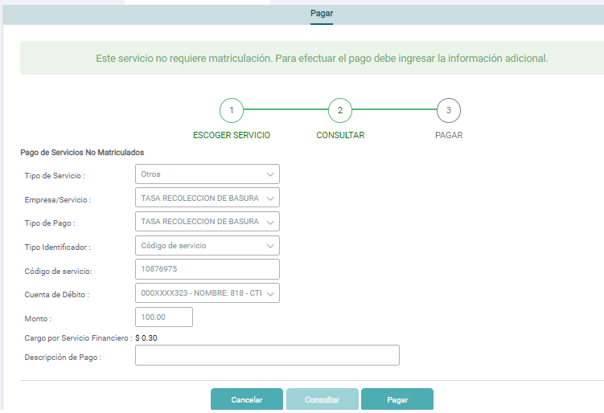

Consultar los pagos realizadas desde el canal SAT e imprimir el comprobante de pago.
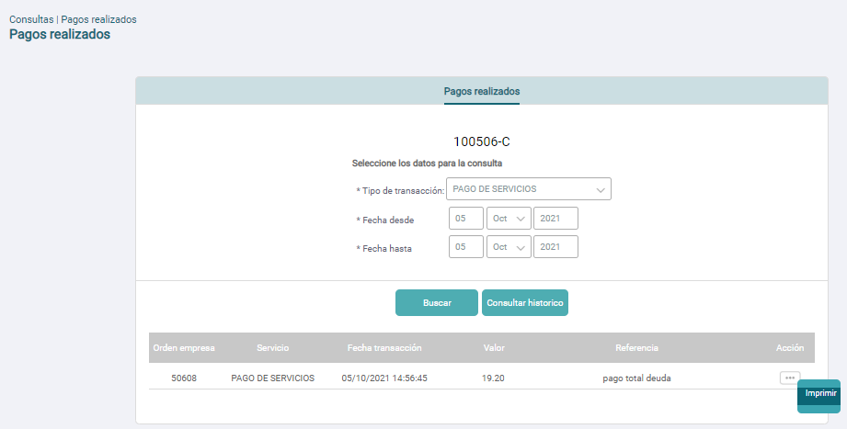
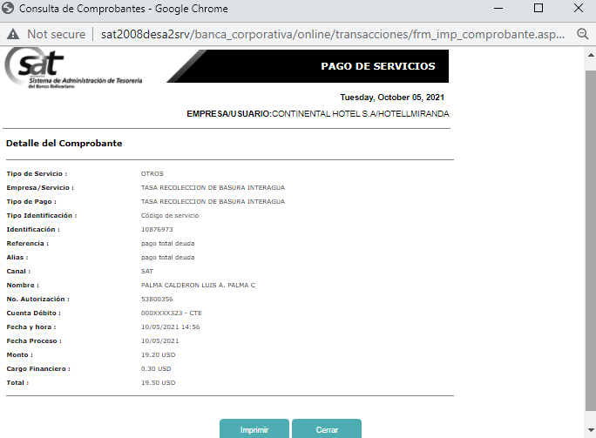

Verificar el comprobante de pago después de realizar el pago.
Se evidencia que se genera el comprobante de pago y se puede imprimir.

Verificar la notificación de pago al correo electrónico después de realizar el pago.
Se evidencia que se genera la notificación de pago y llega al correo electrónico.

Anexo 2
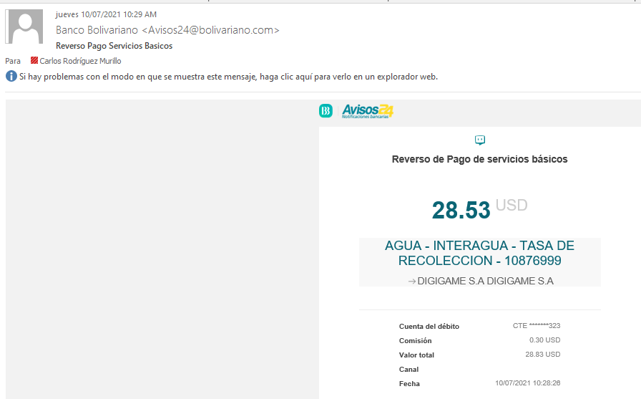
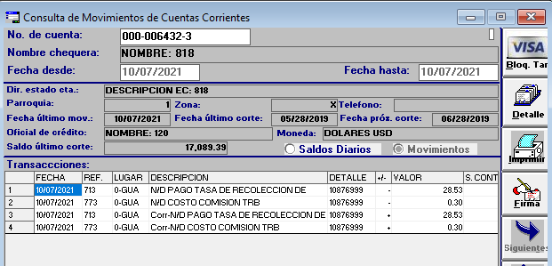
Pagar valor superior a la deuda total del suministro
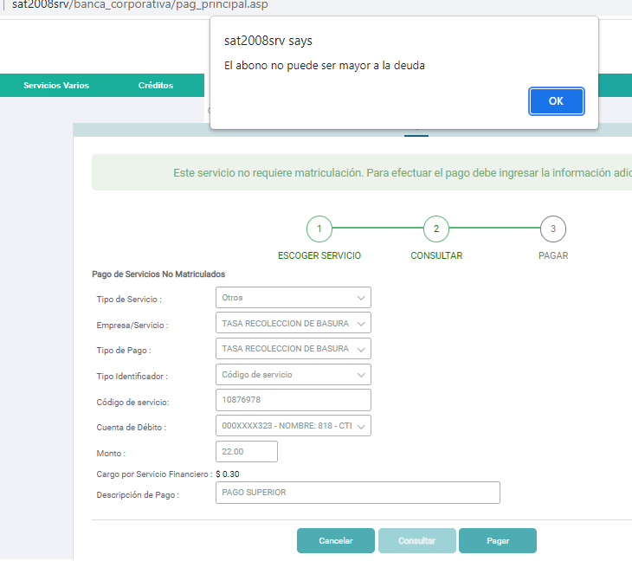

Pagar suministro con cuenta bloqueada.
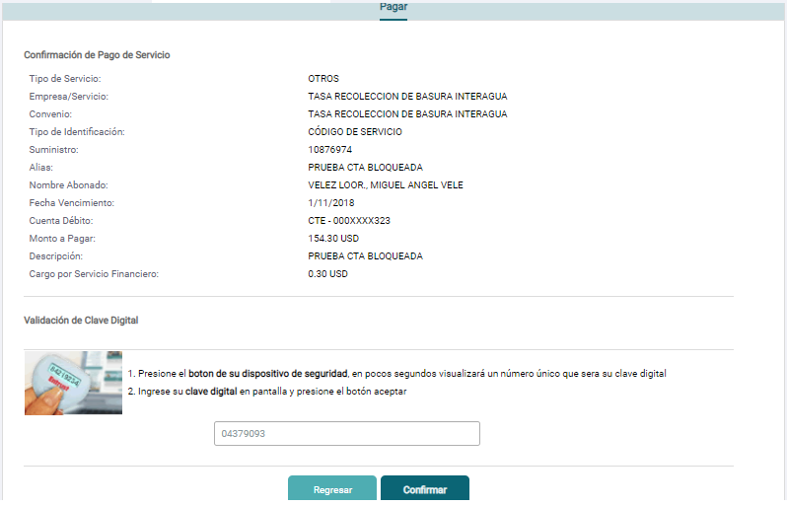
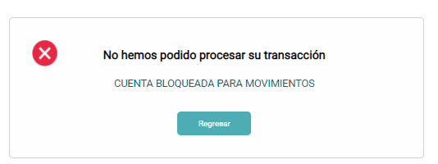

Pagar suministro con cuenta bancaria sin fondos suficientes
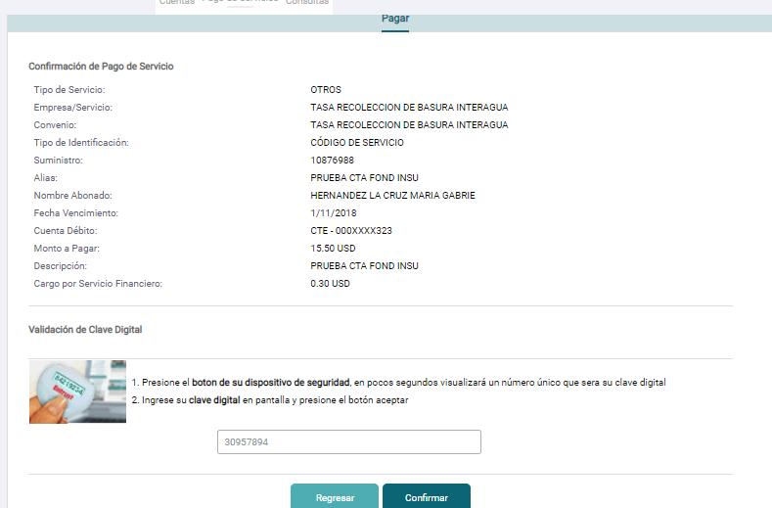
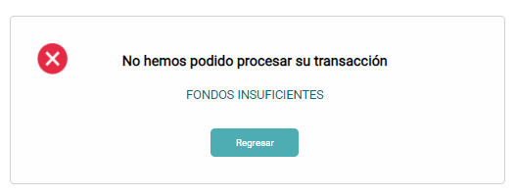

Realizar el pago y existe timout con el proveedor
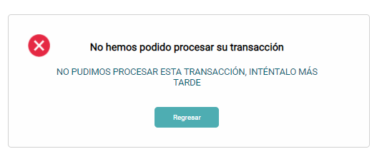

 |  | Se realiza pago al proveedor, y se lanza error de timeout

 | El código muestra la deuda total que se intentó pagar:
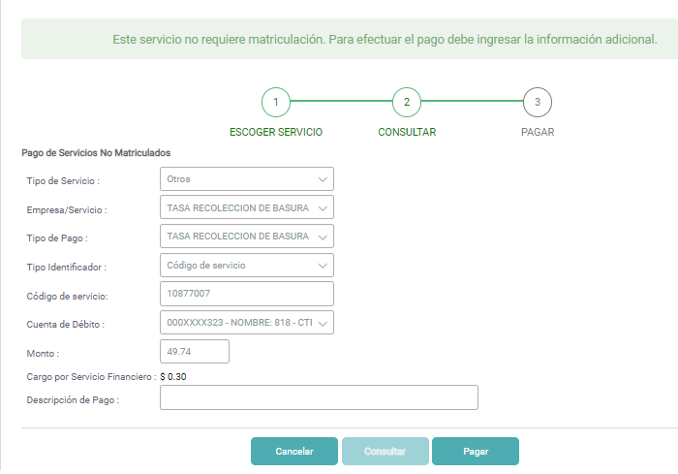

 |  | Se ejecuta reverso automatico

Realizar el pago y existe timout en el core

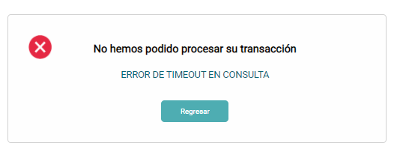

 |  | Cuando es error de Timeout en el pago Core.

 | El código muestra la deuda total que se intentó pagar:

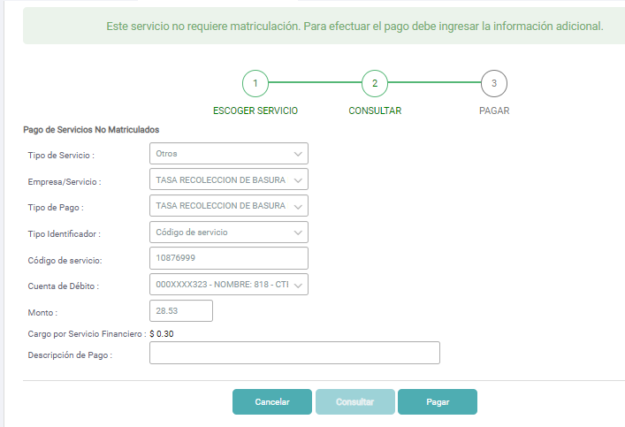

 |  | Se ejecuta reverso automático para proveedor/core.

 | Sólo se genera la notificación del reverso. No se genera la del pago porque ocurre error en el core en esa transacción. |  | En los movimientos de la cuenta bancaria se puede visualizar el débito y reverso automático.

Avances GAP
Resumen de Avances de Pruebas - Vista para Testing

ESTATUS DE PRUEBAS
Estatus de Prueba
Total de Casos de Prueba Iniciales | 12
Casos de Prueba Exitosos | 12
Casos de Prueba Fallidos | 0
Casos de Prueba Pendientes | 0
Cobertura en Pruebas | 100 %
Pendiente | 0%

Cobertura de Prueba

